p1
 |  | VÝVOJ POČTU ZAMĚSTNANCŮ - SYSTEMIZOVANÝCH MÍST (SM) NA ÚP ĆR OD JEHO VZNIKU

Období >>>> | PROSINEC 2010 | DUBEN 2011 | SRPEN 2011 | ŘÍJEN 2011 | PROSINEC 2011 | LEDEN 2012 | DUBEN 2012 | LEDEN 2013 | BŘEZEN 2013 | DUBEN 2013 | ČERVEN 2013 | SRPEN 2013 | ZÁŘÍ 2013 | ŘÍJEN 2013 | LEDEN 2014 | ČERVENEC 2014 | LEDEN 2015 | DUBEN 2015 | DUBEN 2015 | LEDEN 2016 | LEDEN 2017 | ČERVENEC 2017 | LEDEN 2018 | ČERVEN 2018 | LEDEN 2019

STAV - POČET SM | 8136 | 8136 | 7136 | 6951 | 6237 | 8190 | 8329 | 8382 | 8472 | 8532 | 8676 | 8692 | 9011 | 9020 | 9407 | 10007 | 9937 | 9927 | 10227 | 10408 | 10408 | 10708 | 10708 | 10708 | 10672
bez ESF
CELKEM |  | výchozí stav
 | zajišťováno 77 samostatnými ÚP |  | 1. vlna propouštění = zrušení 1000 SM. | 2. vlna propouštění = zrušení 185 SM | 3. vlna propouštění = zrušení 714 SM | příchod agend Hmotné nouze a zaměstnanců z obcí v počtu 1953 SM z počtu 3642 pracovníků vykonávající agendu HN na obcích - 1689 | mimořádné navýšení o 150 + 49 inspektorů kvality | 3 SM převod z MPSV navýšení 50 SM (pěstounská péče) | 90 SM (jedná se o dočasná SM) | 60 SM (jedná se o dočasná SM) - - posílení NSD + EKO | 144 SM (NA PĚSTOUNY) POSÍLENÍ KrP 126 | 16 SM PŘEVOD MPSV | 319 SM POSÍLENÍ KrP | 9 SM PŘEVOD MPSV | 6 SM PŘEVOD MPSV 381 SM POSÍLENÍ KrP | 600 SM POSÍLENÍ NSD | 20 SM SNÍŽENÍ SM (POKYN MPSV) "ZoSS" 50 SM SNÍŽENÍ SM (PŘEVOD IPSS NA MPSV) | 10 SM SNÍŽENÍ SM NA GŘ (POKYN MPSV) PŘEVOD METODIKY "Z A NSD" NA MPSV | 300 SM POSÍLENÍ NSD | 24 SM POSÍLENÍ (CALL CENTRUM) 157 SM POSÍLENÍ (KA08) |  | 300 SM POSÍLENÍ NSD |  |  | 36 SM SNÍŽENÍ SM Z DŮVODU PŘEHODNOCENÍ ČINNOSTI V AGENDĚ ZAMĚSTNANOSTI
ZDŮVODNĚNÍ ZMĚNY POČTU

Shrnutí >>>> |  | Vyjde-li se z vychozího počtu 8136 SM (před 4/2011) a připočte-li se k tomu "pouze" agenda HN převzatá z obcí za 3642 pracovníků, odpovídalo by to pořebě cca 11 778 SM na ÚP pro zpracování všech agend (SSP, ZAM, HN, atd…. atd). Z toho plyne, že současný stav 10672 SM je o 9,39 % nižší než je optimální stav!
Vývoj počtu systemizovaných míst ÚP ČR od roku 2011

 | duben 2011 | květen 2011 | červen 2011 | září 2011 | leden 2012 | duben 2012 | leden 2013 | březen 2013 | duben 2013 | červen 2013 | srpen 2013 | září 2013 | říjen 2013 | leden 2014 | červenec 2014 | leden 2015 | duben 2015 | duben 2015 | leden 2016 | leden 2017 | červenec 2017 | leden 2018 | červen 2018 | leden 2019
realita | 8136 | 7136 | 6951 | 6237 | 8190 | 8329 | 8382 | 8472 | 8532 | 8676 | 8692 | 9011 | 9020 | 9407 | 10007 | 9937 | 9927 | 10227 | 10408 | 10408 | 10708 | 10708 | 10708 | 10672
potřeba | 8136 | 8136 | 8136 | 8136 | 11778 | 11778 | 11778 | 11778 | 11778 | 11778 | 11778 | 11778 | 11778 | 11778 | 11778 | 11778 | 11778 | 11778 | 11778 | 11778 | 11778 | 11778 | 11778 | 11778

p3a
Podíl uchazečů o zaměstnání na obyvatelstvu 15-64 (v %)
Kraj | 2017 |  |  |  |  |  |  |  |  |  |  |  | 2018 |  |  |  |  |  |  |  |  |  |  |  | průměr rok1)
 | 1 | 2 | 3 | 4 | 5 | 6 | 7 | 8 | 9 | 10 | 11 | 12 | 1 | 2 | 3 | 4 | 5 | 6 | 7 | 8 | 9 | 10 | 11 | 12 | 2017 | 2018 | rozdíl
Praha | 3.3 | 3.3 | 3.2 | 3.0 | 2.9 | 2.9 | 2.9 | 2.9 | 2.7 | 2.5 | 2.4 | 2.3 | 2.3 | 2.3 | 2.2 | 2.1 | 2.0 | 2.0 | 2.1 | 2.2 | 2.1 | 2.0 | 1.9 | 1.9 | 2.9 | 2.1 | -0.8
Středočeský kraj | 4.4 | 4.3 | 4.0 | 3.6 | 3.4 | 3.3 | 3.5 | 3.4 | 3.3 | 3.1 | 3.0 | 3.2 | 3.3 | 3.1 | 2.9 | 2.7 | 2.6 | 2.5 | 2.7 | 2.7 | 2.6 | 2.5 | 2.5 | 2.6 | 3.6 | 2.8 | -0.8
Jihočeský kraj | 4.6 | 4.4 | 3.9 | 3.2 | 2.9 | 2.7 | 2.8 | 2.8 | 2.7 | 2.6 | 2.6 | 3.1 | 3.4 | 3.3 | 2.8 | 2.4 | 2.1 | 1.9 | 2.0 | 2.0 | 2.0 | 1.9 | 2.0 | 2.4 | 3.3 | 2.4 | -0.9
Plzeňský kraj | 3.7 | 3.5 | 3.1 | 2.7 | 2.6 | 2.5 | 2.6 | 2.6 | 2.5 | 2.3 | 2.3 | 2.6 | 2.7 | 2.6 | 2.3 | 2.1 | 1.9 | 1.9 | 2.0 | 2.1 | 2.0 | 1.9 | 1.9 | 2.1 | 2.8 | 2.1 | -0.7
Karlovarský kraj | 5.5 | 5.3 | 4.9 | 4.6 | 4.2 | 4.0 | 3.9 | 3.8 | 3.6 | 3.4 | 3.3 | 3.5 | 3.6 | 3.5 | 3.2 | 3.0 | 2.8 | 2.7 | 2.8 | 2.8 | 2.7 | 2.7 | 2.7 | 2.9 | 4.3 | 3.0 | -1.3
Ústecký kraj | 7.9 | 7.8 | 7.4 | 7.0 | 6.6 | 6.4 | 6.3 | 6.1 | 5.8 | 5.5 | 5.3 | 5.4 | 5.5 | 5.5 | 5.2 | 5.0 | 4.7 | 4.6 | 4.7 | 4.7 | 4.5 | 4.3 | 4.3 | 4.5 | 6.6 | 4.8 | -1.7
Liberecký kraj | 5.3 | 5.2 | 4.9 | 4.6 | 4.3 | 4.1 | 4.1 | 4.1 | 3.9 | 3.7 | 3.6 | 3.8 | 3.9 | 3.8 | 3.6 | 3.3 | 3.2 | 3.1 | 3.2 | 3.1 | 3.1 | 3.0 | 2.9 | 3.2 | 4.4 | 3.3 | -1.1
Královéhradecký kraj | 3.8 | 3.7 | 3.5 | 3.0 | 2.8 | 2.7 | 2.9 | 2.8 | 2.7 | 2.6 | 2.5 | 2.7 | 2.8 | 2.7 | 2.5 | 2.2 | 2.1 | 2.1 | 2.2 | 2.2 | 2.2 | 2.1 | 2.0 | 2.3 | 3.0 | 2.3 | -0.7
Pardubický kraj | 4.2 | 4.0 | 3.6 | 3.0 | 2.7 | 2.6 | 2.8 | 2.8 | 2.6 | 2.4 | 2.4 | 2.8 | 3.0 | 2.9 | 2.5 | 2.1 | 1.9 | 1.8 | 2.0 | 2.0 | 1.9 | 1.8 | 1.8 | 2.2 | 3.1 | 2.2 | -0.9
Vysočina | 5.3 | 5.1 | 4.5 | 3.8 | 3.5 | 3.5 | 3.6 | 3.6 | 3.5 | 3.3 | 3.3 | 3.8 | 3.9 | 3.7 | 3.4 | 2.9 | 2.7 | 2.6 | 2.8 | 2.8 | 2.8 | 2.6 | 2.6 | 3.0 | 3.9 | 3.0 | -0.9
Jihomoravský kraj | 6.2 | 6.1 | 5.7 | 5.2 | 4.8 | 4.7 | 4.8 | 4.7 | 4.5 | 4.3 | 4.3 | 4.6 | 4.8 | 4.6 | 4.3 | 3.9 | 3.7 | 3.6 | 3.8 | 3.8 | 3.7 | 3.5 | 3.5 | 3.9 | 5.0 | 4.0 | -1.1
Olomoucký kraj | 6.1 | 6.0 | 5.5 | 5.0 | 4.6 | 4.4 | 4.4 | 4.3 | 4.1 | 3.9 | 3.9 | 4.3 | 4.6 | 4.4 | 4.0 | 3.6 | 3.3 | 3.2 | 3.2 | 3.2 | 3.1 | 3.0 | 3.0 | 3.4 | 4.8 | 3.5 | -1.2
Zlínský kraj | 5.1 | 4.9 | 4.5 | 4.0 | 3.6 | 3.5 | 3.7 | 3.6 | 3.4 | 3.2 | 3.1 | 3.4 | 3.5 | 3.3 | 3.1 | 2.7 | 2.5 | 2.5 | 2.6 | 2.6 | 2.5 | 2.3 | 2.3 | 2.6 | 3.9 | 2.8 | -1.1
Moravskoslezský kraj | 7.5 | 7.3 | 7.0 | 6.7 | 6.4 | 6.2 | 6.3 | 6.1 | 5.9 | 5.6 | 5.4 | 5.8 | 5.9 | 5.6 | 5.4 | 5.1 | 4.8 | 4.7 | 4.8 | 4.7 | 4.6 | 4.4 | 4.3 | 4.7 | 6.4 | 5.0 | -1.5
Celkem ČR | 5.3 | 5.1 | 4.8 | 4.4 | 4.1 | 4.0 | 4.1 | 4.0 | 3.8 | 3.6 | 3.5 | 3.8 | 3.9 | 3.7 | 3.5 | 3.2 | 3.0 | 2.9 | 3.1 | 3.1 | 3.0 | 2.8 | 2.8 | 3.1 | 4.3 | 3.2 | -1.1
1)počítáno z nezaokrouhlených hodnot

Počet uchazečů o zaměstnání (v tis.)
Kraj | 2017 |  |  |  |  |  |  |  |  |  |  |  | 2018 |  |  |  |  |  |  |  |  |  |  |  | průměr 1)
 | 1 | 2 | 3 | 4 | 5 | 6 | 7 | 8 | 9 | 10 | 11 | 12 | 1 | 2 | 3 | 4 | 5 | 6 | 7 | 8 | 9 | 10 | 11 | 12 | 2017 | 2018 | rozdíl
Praha | 30.1 | 29.4 | 28.7 | 27.7 | 26.9 | 26.2 | 26.9 | 26.3 | 24.8 | 23.5 | 22.2 | 21.8 | 21.7 | 21.3 | 20.4 | 19.9 | 19.5 | 19.3 | 20.3 | 20.4 | 19.7 | 19.0 | 18.4 | 18.5 | 26.5 | 20.0 | -6.5
Středočeský kraj | 39.7 | 38.8 | 36.3 | 33.5 | 31.8 | 30.9 | 31.8 | 31.3 | 30.3 | 28.7 | 28.0 | 29.4 | 30.3 | 29.4 | 27.8 | 26.0 | 24.9 | 24.5 | 25.6 | 25.7 | 25.1 | 24.0 | 23.8 | 25.2 | 32.9 | 26.2 | -6.7
Jihočeský kraj | 20.9 | 20.2 | 17.8 | 15.0 | 13.7 | 12.9 | 13.3 | 13.1 | 12.6 | 12.1 | 12.4 | 14.1 | 15.5 | 15.0 | 13.1 | 11.1 | 9.8 | 9.2 | 9.5 | 9.5 | 9.4 | 9.1 | 9.5 | 11.1 | 15.1 | 11.1 | -3.9
Plzeňský kraj | 15.1 | 14.5 | 13.0 | 11.7 | 11.0 | 10.7 | 11.0 | 10.8 | 10.3 | 9.7 | 9.6 | 10.5 | 11.1 | 10.7 | 9.7 | 8.8 | 8.2 | 8.0 | 8.5 | 8.7 | 8.4 | 8.0 | 8.1 | 9.0 | 11.7 | 9.0 | -2.7
Karlovarský kraj | 11.9 | 11.6 | 10.8 | 9.9 | 9.2 | 8.7 | 8.5 | 8.2 | 7.9 | 7.4 | 7.3 | 7.5 | 7.7 | 7.5 | 7.0 | 6.5 | 6.1 | 5.9 | 6.0 | 5.9 | 5.8 | 5.7 | 5.8 | 6.2 | 9.3 | 6.4 | -2.8
Ústecký kraj | 45.2 | 44.6 | 42.6 | 40.4 | 38.4 | 36.7 | 36.5 | 35.3 | 34.1 | 32.2 | 31.0 | 31.5 | 32.5 | 32.1 | 30.9 | 29.5 | 28.1 | 27.3 | 27.6 | 27.4 | 26.9 | 25.7 | 25.4 | 26.3 | 37.9 | 28.5 | -9.4
Liberecký kraj | 16.4 | 16.1 | 15.4 | 14.3 | 13.4 | 12.8 | 13.0 | 12.8 | 12.4 | 11.9 | 11.5 | 11.9 | 12.1 | 11.9 | 11.3 | 10.6 | 10.1 | 9.8 | 10.1 | 10.0 | 9.9 | 9.5 | 9.5 | 10.1 | 13.7 | 10.5 | -3.2
Královéhradecký kraj | 14.6 | 14.2 | 13.2 | 11.7 | 10.9 | 10.6 | 11.0 | 10.9 | 10.4 | 10.0 | 9.8 | 10.5 | 10.9 | 10.5 | 9.7 | 8.8 | 8.3 | 8.2 | 8.6 | 8.7 | 8.4 | 8.1 | 8.1 | 9.0 | 11.6 | 9.0 | -2.6
Pardubický kraj | 15.0 | 14.5 | 13.1 | 11.0 | 10.1 | 9.8 | 10.4 | 10.2 | 9.4 | 8.9 | 8.9 | 10.2 | 10.7 | 10.3 | 9.2 | 7.6 | 6.9 | 6.7 | 7.2 | 7.2 | 6.9 | 6.5 | 6.7 | 7.9 | 11.1 | 7.9 | -3.2
Vysočina | 18.2 | 17.4 | 15.4 | 13.1 | 12.2 | 12.0 | 12.4 | 12.4 | 11.8 | 11.3 | 11.3 | 13.0 | 13.4 | 13.0 | 11.8 | 10.2 | 9.4 | 9.3 | 9.9 | 9.9 | 9.7 | 9.2 | 9.3 | 10.6 | 13.6 | 10.6 | -3.0
Jihomoravský kraj | 49.9 | 48.9 | 45.8 | 42.1 | 39.5 | 38.0 | 38.9 | 38.3 | 36.9 | 35.4 | 35.0 | 37.3 | 38.7 | 37.7 | 35.5 | 32.7 | 30.9 | 30.4 | 31.5 | 31.3 | 30.5 | 29.5 | 29.6 | 32.0 | 41.0 | 32.8 | -8.2
Olomoucký kraj | 27.4 | 26.7 | 24.8 | 22.5 | 20.9 | 19.9 | 20.1 | 19.5 | 18.7 | 18.1 | 17.9 | 19.5 | 20.0 | 19.2 | 17.6 | 15.7 | 14.5 | 14.1 | 14.3 | 14.2 | 13.7 | 13.2 | 13.3 | 14.8 | 21.6 | 15.6 | -6.1
Zlínský kraj | 20.4 | 19.9 | 18.2 | 16.2 | 14.8 | 14.3 | 14.8 | 14.4 | 13.7 | 13.0 | 12.9 | 14.0 | 14.5 | 13.9 | 13.0 | 11.6 | 10.7 | 10.4 | 11.0 | 10.9 | 10.6 | 10.0 | 9.9 | 11.0 | 15.8 | 11.6 | -4.2
Moravskoslezský kraj | 64.7 | 63.4 | 61.0 | 58.1 | 55.8 | 54.0 | 54.5 | 53.4 | 51.5 | 49.0 | 47.8 | 49.5 | 50.0 | 48.5 | 46.6 | 43.9 | 42.0 | 40.8 | 41.5 | 40.6 | 39.5 | 38.1 | 37.7 | 39.8 | 55.8 | 42.8 | -13.0
Celkem ČR | 389.4 | 380.2 | 356.1 | 327.2 | 308.5 | 297.4 | 303.1 | 296.8 | 284.9 | 271.2 | 265.5 | 280.6 | 289.2 | 280.9 | 263.6 | 242.8 | 229.6 | 223.8 | 231.6 | 230.5 | 224.3 | 215.6 | 215.0 | 231.5 | 317.6 | 241.9 | -75.7
1)počítáno z nezaokrouhlených hodnot

Počet uchazečů o zaměstnání pobírající podporu v nezaměstnanosti (v tis.)
Kraj | 2017 |  |  |  |  |  |  |  |  |  |  |  | 2018 |  |  |  |  |  |  |  |  |  |  |  | průměr 1)
 | 1 | 2 | 3 | 4 | 5 | 6 | 7 | 8 | 9 | 10 | 11 | 12 | 1 | 2 | 3 | 4 | 5 | 6 | 7 | 8 | 9 | 10 | 11 | 12 | 2017 | 2018 | rozdíl
Praha | 7.5 | 7.3 | 7.2 | 6.9 | 7.1 | 7.0 | 7.8 | 7.9 | 7.1 | 6.8 | 6.6 | 6.4 | 6.6 | 6.3 | 6.0 | 5.9 | 6.1 | 6.1 | 6.9 | 7.3 | 6.7 | 6.7 | 6.5 | 6.4 | 7.2 | 6.5 | -0.7
Středočeský kraj | 12.9 | 12.6 | 11.3 | 9.8 | 9.4 | 9.1 | 9.9 | 9.9 | 9.0 | 8.7 | 8.8 | 9.7 | 11.1 | 10.6 | 9.4 | 8.5 | 8.3 | 8.2 | 9.2 | 9.4 | 8.6 | 8.3 | 8.6 | 9.6 | 10.2 | 9.2 | -1.0
Jihočeský kraj | 8.9 | 8.5 | 6.8 | 5.0 | 4.4 | 4.1 | 4.5 | 4.5 | 4.2 | 4.0 | 4.4 | 5.6 | 7.1 | 6.9 | 5.6 | 4.2 | 3.7 | 3.4 | 3.7 | 3.8 | 3.5 | 3.5 | 3.9 | 4.9 | 5.5 | 4.5 | -1.0
Plzeňský kraj | 5.4 | 5.4 | 4.5 | 3.7 | 3.5 | 3.5 | 3.8 | 3.8 | 3.4 | 3.2 | 3.3 | 4.0 | 4.8 | 4.6 | 3.9 | 3.2 | 3.1 | 3.0 | 3.4 | 3.5 | 3.2 | 2.9 | 3.1 | 3.7 | 4.0 | 3.5 | -0.4
Karlovarský kraj | 2.6 | 2.7 | 2.4 | 2.0 | 1.8 | 1.7 | 1.8 | 1.8 | 1.6 | 1.5 | 1.5 | 1.7 | 2.0 | 2.0 | 1.8 | 1.6 | 1.5 | 1.5 | 1.6 | 1.7 | 1.5 | 1.5 | 1.6 | 1.9 | 2.0 | 1.7 | -0.3
Ústecký kraj | 9.6 | 9.5 | 8.8 | 7.8 | 7.2 | 6.7 | 7.0 | 6.9 | 6.2 | 6.0 | 6.2 | 6.8 | 7.8 | 7.9 | 7.3 | 6.8 | 6.6 | 6.4 | 6.8 | 7.0 | 6.4 | 6.3 | 6.6 | 7.4 | 7.5 | 6.9 | -0.5
Liberecký kraj | 4.9 | 4.9 | 4.5 | 3.9 | 3.7 | 3.5 | 3.8 | 3.8 | 3.5 | 3.4 | 3.4 | 3.7 | 4.1 | 4.0 | 3.7 | 3.3 | 3.2 | 3.2 | 3.4 | 3.5 | 3.2 | 3.2 | 3.4 | 3.8 | 4.0 | 3.5 | -0.5
Královéhradecký kraj | 5.2 | 5.1 | 4.4 | 3.7 | 3.4 | 3.3 | 3.6 | 3.6 | 3.2 | 3.1 | 3.3 | 3.9 | 4.4 | 4.2 | 3.7 | 3.2 | 3.0 | 3.0 | 3.5 | 3.5 | 3.1 | 3.0 | 3.2 | 3.8 | 3.8 | 3.5 | -0.4
Pardubický kraj | 6.4 | 6.1 | 5.2 | 3.9 | 3.5 | 3.5 | 4.0 | 4.0 | 3.3 | 3.1 | 3.3 | 4.2 | 5.1 | 4.8 | 4.1 | 3.1 | 2.8 | 2.8 | 3.3 | 3.3 | 2.9 | 2.8 | 3.1 | 3.9 | 4.3 | 3.5 | -0.7
Vysočina | 7.4 | 6.9 | 5.6 | 4.1 | 3.8 | 3.8 | 4.2 | 4.3 | 3.8 | 3.6 | 3.9 | 5.3 | 6.0 | 5.7 | 4.7 | 3.6 | 3.3 | 3.3 | 3.8 | 3.8 | 3.5 | 3.4 | 3.7 | 4.8 | 4.8 | 4.2 | -0.6
Jihomoravský kraj | 14.9 | 14.6 | 12.7 | 10.5 | 9.5 | 9.2 | 10.0 | 10.1 | 9.3 | 9.2 | 9.8 | 11.4 | 13.1 | 12.6 | 11.0 | 9.2 | 8.6 | 8.5 | 9.4 | 9.6 | 8.9 | 8.8 | 9.5 | 11.2 | 11.0 | 10.1 | -1.0
Olomoucký kraj | 8.6 | 8.2 | 7.1 | 5.7 | 5.3 | 5.0 | 5.3 | 5.3 | 4.6 | 4.5 | 4.8 | 6.1 | 7.0 | 6.6 | 5.8 | 4.6 | 4.2 | 4.1 | 4.5 | 4.6 | 4.2 | 4.1 | 4.4 | 5.5 | 5.9 | 5.0 | -0.9
Zlínský kraj | 7.2 | 7.0 | 6.0 | 4.8 | 4.3 | 4.2 | 4.5 | 4.6 | 4.1 | 3.9 | 4.1 | 4.9 | 5.7 | 5.5 | 4.9 | 4.0 | 3.8 | 3.7 | 4.2 | 4.2 | 3.8 | 3.7 | 3.9 | 4.6 | 5.0 | 4.3 | -0.7
Moravskoslezský kraj | 14.8 | 14.4 | 13.4 | 11.6 | 11.3 | 10.9 | 12.0 | 12.0 | 11.0 | 10.5 | 10.6 | 11.9 | 12.9 | 12.3 | 11.3 | 9.8 | 9.5 | 9.3 | 10.3 | 10.3 | 9.5 | 9.2 | 9.5 | 10.8 | 12.1 | 10.4 | -1.7
Celkem ČR | 116.3 | 113.3 | 100.0 | 83.4 | 78.1 | 75.4 | 82.3 | 82.6 | 74.3 | 71.6 | 74.1 | 85.6 | 97.7 | 94.0 | 83.1 | 71.0 | 67.7 | 66.4 | 74.0 | 75.6 | 69.2 | 67.6 | 71.1 | 82.4 | 87.1 | 76.8 | -10.3
1)počítáno z nezaokrouhlených hodnot

Počet uchazečů o zaměstnání - ženy (v tis.)
Kraj | 2017 |  |  |  |  |  |  |  |  |  |  |  | 2018 |  |  |  |  |  |  |  |  |  |  |  | průměr 1)
 | 1 | 2 | 3 | 4 | 5 | 6 | 7 | 8 | 9 | 10 | 11 | 12 | 1 | 2 | 3 | 4 | 5 | 6 | 7 | 8 | 9 | 10 | 11 | 12 | 2017 | 2018 | rozdíl
Praha | 15.7 | 15.3 | 14.8 | 14.4 | 14.0 | 13.9 | 14.6 | 14.4 | 13.2 | 12.4 | 11.8 | 11.5 | 11.4 | 11.0 | 10.6 | 10.2 | 10.1 | 10.1 | 10.9 | 11.1 | 10.6 | 10.2 | 9.7 | 9.6 | 14.0 | 10.5 | -3.5
Středočeský kraj | 20.6 | 20.1 | 19.1 | 18.1 | 17.6 | 17.3 | 18.2 | 18.0 | 17.1 | 16.0 | 15.4 | 15.6 | 15.7 | 15.2 | 14.7 | 14.0 | 13.6 | 13.7 | 14.6 | 14.7 | 14.1 | 13.3 | 13.1 | 13.5 | 18.0 | 14.3 | -3.7
Jihočeský kraj | 9.7 | 9.5 | 8.9 | 8.1 | 7.5 | 7.3 | 7.6 | 7.6 | 7.1 | 6.8 | 6.7 | 7.0 | 7.2 | 7.0 | 6.5 | 5.9 | 5.5 | 5.2 | 5.5 | 5.5 | 5.3 | 5.2 | 5.2 | 5.6 | 7.9 | 5.9 | -2.1
Plzeňský kraj | 7.6 | 7.3 | 6.8 | 6.3 | 6.1 | 6.0 | 6.3 | 6.2 | 5.8 | 5.4 | 5.2 | 5.4 | 5.4 | 5.2 | 4.9 | 4.6 | 4.4 | 4.4 | 4.8 | 4.9 | 4.6 | 4.3 | 4.3 | 4.6 | 6.3 | 4.7 | -1.5
Karlovarský kraj | 5.8 | 5.6 | 5.2 | 4.9 | 4.6 | 4.4 | 4.4 | 4.3 | 4.1 | 3.8 | 3.6 | 3.7 | 3.7 | 3.6 | 3.4 | 3.2 | 3.1 | 3.1 | 3.2 | 3.2 | 3.1 | 3.0 | 3.0 | 3.2 | 4.6 | 3.2 | -1.4
Ústecký kraj | 23.1 | 22.7 | 21.7 | 20.9 | 20.1 | 19.6 | 19.8 | 19.2 | 18.3 | 17.3 | 16.6 | 16.6 | 16.8 | 16.6 | 16.2 | 15.7 | 15.2 | 14.9 | 15.3 | 15.4 | 14.9 | 14.3 | 14.0 | 14.4 | 19.9 | 15.4 | -4.5
Liberecký kraj | 8.4 | 8.2 | 8.0 | 7.6 | 7.3 | 7.1 | 7.4 | 7.3 | 6.9 | 6.5 | 6.2 | 6.3 | 6.2 | 6.0 | 5.8 | 5.6 | 5.4 | 5.4 | 5.7 | 5.7 | 5.5 | 5.3 | 5.1 | 5.3 | 7.4 | 5.6 | -1.8
Královéhradecký kraj | 6.9 | 6.6 | 6.3 | 5.9 | 5.7 | 5.7 | 6.1 | 6.1 | 5.6 | 5.3 | 5.2 | 5.1 | 5.1 | 4.9 | 4.7 | 4.5 | 4.4 | 4.4 | 4.8 | 4.9 | 4.6 | 4.4 | 4.3 | 4.6 | 6.0 | 4.7 | -1.3
Pardubický kraj | 6.9 | 6.6 | 6.2 | 5.6 | 5.3 | 5.3 | 5.8 | 5.8 | 5.1 | 4.7 | 4.6 | 4.9 | 4.9 | 4.7 | 4.4 | 4.0 | 3.7 | 3.7 | 4.1 | 4.2 | 3.8 | 3.6 | 3.6 | 3.8 | 5.7 | 4.1 | -1.6
Vysočina | 8.5 | 8.1 | 7.6 | 6.9 | 6.7 | 6.7 | 7.1 | 7.1 | 6.6 | 6.2 | 6.1 | 6.4 | 6.3 | 6.2 | 5.9 | 5.4 | 5.1 | 5.2 | 5.6 | 5.7 | 5.4 | 5.1 | 5.1 | 5.2 | 7.1 | 5.6 | -1.5
Jihomoravský kraj | 24.5 | 23.9 | 22.9 | 21.6 | 20.7 | 20.4 | 21.3 | 21.1 | 20.0 | 19.0 | 18.6 | 18.9 | 18.9 | 18.4 | 17.6 | 16.8 | 16.3 | 16.2 | 17.2 | 17.3 | 16.6 | 16.0 | 15.9 | 16.5 | 21.3 | 17.1 | -4.3
Olomoucký kraj | 12.8 | 12.5 | 11.8 | 11.2 | 10.8 | 10.4 | 10.8 | 10.6 | 9.9 | 9.6 | 9.3 | 9.5 | 9.3 | 9.0 | 8.4 | 7.9 | 7.5 | 7.4 | 7.7 | 7.7 | 7.3 | 7.0 | 6.9 | 7.2 | 10.9 | 7.9 | -3.0
Zlínský kraj | 9.5 | 9.2 | 8.6 | 8.0 | 7.6 | 7.5 | 8.0 | 7.7 | 7.1 | 6.7 | 6.5 | 6.6 | 6.6 | 6.3 | 6.0 | 5.7 | 5.5 | 5.4 | 5.9 | 5.9 | 5.6 | 5.2 | 5.0 | 5.2 | 7.9 | 5.7 | -2.1
Moravskoslezský kraj | 30.3 | 29.8 | 28.9 | 28.0 | 27.3 | 26.8 | 27.5 | 27.0 | 25.8 | 24.4 | 23.4 | 23.4 | 23.3 | 22.5 | 21.8 | 21.2 | 20.6 | 20.2 | 21.0 | 20.7 | 20.0 | 19.2 | 18.8 | 19.1 | 27.2 | 20.9 | -6.3
Celkem ČR | 190.4 | 185.4 | 177.0 | 167.7 | 161.3 | 158.3 | 164.9 | 162.5 | 152.6 | 144.2 | 139.4 | 140.9 | 140.7 | 136.6 | 130.7 | 124.6 | 120.3 | 119.1 | 126.4 | 126.9 | 121.3 | 116.0 | 114.1 | 117.8 | 164.2 | 125.5 | -38.7
1)počítáno z nezaokrouhlených hodnot
Volná pracovní místa(v tis.)
Kraj | 2017 |  |  |  |  |  |  |  |  |  |  |  | 2018 |  |  |  |  |  |  |  |  |  |  |  | průměr 1)
 | 1 | 2 | 3 | 4 | 5 | 6 | 7 | 8 | 9 | 10 | 11 | 12 | 1 | 2 | 3 | 4 | 5 | 6 | 7 | 8 | 9 | 10 | 11 | 12 | 2017 | 2018 | rozdíl
Praha | 21.9 | 24.4 | 26.4 | 28.9 | 33.7 | 35.5 | 37.4 | 38.8 | 38.4 | 39.5 | 41.4 | 42.4 | 44.2 | 46.1 | 48.5 | 51.0 | 54.7 | 59.4 | 62.3 | 62.9 | 61.7 | 63.2 | 65.0 | 67.3 | 33.2 | 56.2 | 23.0
Středočeský kraj | 18.3 | 19.6 | 19.1 | 19.6 | 22.2 | 23.7 | 23.5 | 25.8 | 27.0 | 28.7 | 29.6 | 30.3 | 32.2 | 34.1 | 37.0 | 39.1 | 39.1 | 41.9 | 41.6 | 42.2 | 43.3 | 44.2 | 45.7 | 48.1 | 23.5 | 40.0 | 16.5
Jihočeský kraj | 9.7 | 9.7 | 10.0 | 10.4 | 11.5 | 12.3 | 12.5 | 12.9 | 13.7 | 13.6 | 13.7 | 13.8 | 14.6 | 14.7 | 15.0 | 16.0 | 16.9 | 18.5 | 18.8 | 19.1 | 18.8 | 18.1 | 18.0 | 17.6 | 11.8 | 17.0 | 5.2
Plzeňský kraj | 10.0 | 9.9 | 11.3 | 12.3 | 12.9 | 13.9 | 15.0 | 16.6 | 17.3 | 18.7 | 20.1 | 20.4 | 22.3 | 22.5 | 24.2 | 25.5 | 28.5 | 31.6 | 32.7 | 32.4 | 32.8 | 32.9 | 34.3 | 34.9 | 14.4 | 29.0 | 14.5
Karlovarský kraj | 3.9 | 4.2 | 4.5 | 4.8 | 5.3 | 5.5 | 5.7 | 6.1 | 6.2 | 6.6 | 6.5 | 6.5 | 7.1 | 7.0 | 7.5 | 7.8 | 8.2 | 8.2 | 8.6 | 8.7 | 8.5 | 8.2 | 8.3 | 8.1 | 5.4 | 8.0 | 2.6
Ústecký kraj | 7.9 | 8.4 | 8.5 | 9.0 | 9.4 | 10.1 | 9.8 | 10.2 | 10.6 | 10.7 | 10.9 | 10.8 | 11.0 | 11.7 | 12.2 | 12.2 | 12.9 | 13.8 | 14.1 | 14.6 | 15.1 | 15.3 | 15.6 | 15.0 | 9.6 | 13.5 | 3.9
Liberecký kraj | 5.7 | 5.6 | 6.4 | 6.6 | 7.0 | 7.7 | 7.8 | 8.0 | 8.6 | 8.3 | 8.2 | 8.7 | 9.0 | 9.4 | 10.0 | 10.3 | 10.6 | 11.1 | 11.2 | 11.3 | 11.2 | 10.8 | 11.0 | 11.0 | 7.3 | 10.5 | 3.2
Královéhradecký kraj | 6.8 | 6.9 | 7.0 | 7.2 | 7.8 | 8.3 | 7.9 | 8.3 | 8.6 | 8.9 | 8.9 | 8.8 | 9.4 | 9.9 | 10.5 | 11.6 | 11.9 | 13.0 | 12.6 | 12.5 | 13.0 | 13.4 | 13.0 | 12.8 | 7.8 | 11.8 | 4.0
Pardubický kraj | 10.5 | 11.0 | 12.2 | 13.1 | 13.9 | 14.5 | 15.5 | 16.5 | 18.6 | 18.6 | 19.5 | 20.0 | 22.2 | 22.4 | 24.3 | 25.7 | 28.3 | 30.1 | 32.3 | 32.9 | 34.7 | 35.0 | 36.7 | 35.6 | 14.9 | 29.4 | 14.5
Vysočina | 5.6 | 6.0 | 6.3 | 6.4 | 6.5 | 6.8 | 6.8 | 6.9 | 7.2 | 7.3 | 7.5 | 7.5 | 7.6 | 8.5 | 8.6 | 8.9 | 10.1 | 10.2 | 10.5 | 10.4 | 10.5 | 10.4 | 10.3 | 10.0 | 6.6 | 9.6 | 2.9
Jihomoravský kraj | 11.6 | 12.7 | 13.4 | 13.8 | 15.0 | 15.5 | 15.6 | 16.9 | 17.3 | 17.1 | 16.5 | 16.8 | 18.8 | 19.8 | 20.9 | 22.2 | 23.3 | 23.8 | 24.7 | 24.7 | 24.9 | 24.7 | 25.1 | 24.0 | 14.9 | 22.8 | 7.8
Olomoucký kraj | 6.3 | 6.7 | 7.2 | 7.7 | 8.3 | 8.7 | 8.9 | 9.4 | 9.1 | 9.0 | 8.9 | 8.7 | 9.1 | 9.6 | 9.9 | 10.7 | 11.2 | 11.4 | 11.7 | 11.7 | 11.6 | 11.3 | 11.2 | 10.9 | 8.1 | 10.7 | 2.6
Zlínský kraj | 6.6 | 7.1 | 7.3 | 7.7 | 8.1 | 8.2 | 8.4 | 8.7 | 9.0 | 8.6 | 8.3 | 8.0 | 8.7 | 8.9 | 9.5 | 9.6 | 10.7 | 10.9 | 11.3 | 11.7 | 11.8 | 11.4 | 11.5 | 11.8 | 7.9 | 10.5 | 2.6
Moravskoslezský kraj | 10.5 | 11.1 | 11.3 | 11.5 | 12.5 | 12.9 | 13.3 | 14.3 | 14.5 | 14.4 | 13.9 | 14.0 | 14.6 | 14.7 | 15.3 | 16.4 | 16.9 | 17.4 | 17.6 | 18.1 | 18.2 | 17.9 | 17.8 | 17.2 | 12.7 | 16.7 | 4.0
Celkem ČR | 135.5 | 143.1 | 150.9 | 159.1 | 174.0 | 183.5 | 188.1 | 199.3 | 206.1 | 209.9 | 213.8 | 216.6 | 230.7 | 239.3 | 253.5 | 267.1 | 283.2 | 301.5 | 310.0 | 313.2 | 316.1 | 316.9 | 323.5 | 324.4 | 178.2 | 285.5 | 107.3
1)počítáno z nezaokrouhlených hodnot
Meziroční rozdíly počtu uchazečů o zaměstnání
1 | -2363
2 | -16239
3 | -25062
4 | -26286
5 | -24823
6 | -21725
7 | -19700
8 | -19959
9 | -25366
10 | -24543
11 | -30236
12 | -53100
1 | -37774
2 | -25211
3 | -22582
4 | -16520
5 | -7857
6 | -4189
7 | 13
8 | 5158
9 | 18070
10 | 26144
11 | 32094
12 | 36860
1 | 51720
2 | 51998
3 | 62588
4 | 67906
5 | 65364
6 | 65887
7 | 65499
8 | 65038
9 | 63873
10 | 59919
11 | 56815
12 | 51522
1 | 43465
2 | 31707
3 | 20547
4 | 9680
5 | 2510
6 | -3294
7 | -9732
8 | -16506
9 | -27960
10 | -37043
11 | -47805
12 | -54919
1 | -73083
2 | -77273
...

p3c
Vývoj míry nezaměstnanosti v % v zemích EU v letech 2017 - 2018
 | 2017 01 | 2017 02 | 2017 03 | 2017 04 | 2017 05 | 2017 06 | 2017 07 | 2017 08 | 2017 09 | 2017 10 | 2017 11 | 2017 12 | 2018 01 | 2018 02 | 2018 03 | 2018 04 | 2018 05 | 2018 06 | 2018 07 | 2018 08 | 2018 09 | 2018 10 | 2018 11 | 2018 12
Czechia | 3.6 | 3.5 | 3.3 | 3.3 | 2.8 | 2.8 | 2.9 | 2.8 | 2.7 | 2.6 | 2.3 | 2.3 | 2.6 | 2.6 | 2.1 | 2.2 | 2.2 | 2.2 | 2.3 | 2.5 | 2.3 | 2.0 | 1.9 | 2.3
Germany (until 1990 former territory of the FRG) | 4.0 | 4.3 | 4.0 | 4.1 | 3.6 | 3.6 | 3.6 | 3.8 | 3.5 | 3.7 | 3.4 | 3.5 | 3.6 | 3.8 | 3.5 | 3.5 | 3.4 | 3.5 | 3.3 | 3.4 | 3.3 | 3.2 | 3.2 | 3.1
Netherlands | 5.7 | 5.6 | 5.4 | 5.2 | 5.1 | 4.7 | 4.6 | 4.3 | 4.7 | 4.5 | 4.4 | 4.1 | 4.5 | 4.4 | 4.2 | 4.1 | 3.9 | 3.7 | 3.5 | 3.5 | 3.8 | 3.7 | 3.5 | 3.3
Poland | 5.5 | 5.4 | 5.2 | 5.1 | 5.0 | 4.8 | 4.7 | 4.7 | 4.7 | 4.6 | 4.5 | 4.4 | 4.4 | 4.2 | 3.9 | 3.7 | 3.6 | 3.6 | 3.8 | 3.9 | 3.8 | 3.7 | 3.6 | 3.5
Malta | 4.2 | 4.1 | 4.0 | 4.0 | 4.0 | 3.8 | 3.9 | 4.0 | 4.1 | 4.0 | 4.0 | 4.0 | 3.8 | 3.9 | 4.0 | 3.9 | 3.8 | 3.7 | 3.8 | 3.6 | 3.6 | 3.7 | 3.8 | 3.7
Romania | 5.3 | 5.5 | 5.5 | 4.7 | 4.9 | 4.7 | 4.8 | 4.8 | 4.7 | 4.7 | 4.8 | 4.8 | 4.7 | 4.6 | 4.6 | 4.3 | 4.1 | 4.0 | 3.9 | 3.9 | 3.7 | 3.9 | 3.9 | 3.9
Austria | 5.8 | 6.2 | 5.9 | 5.6 | 5.6 | 5.0 | 5.5 | 5.4 | 5.4 | 5.0 | 5.5 | 5.3 | 5.5 | 5.3 | 5.0 | 5.0 | 4.2 | 4.6 | 5.0 | 4.9 | 4.9 | 4.9 | 4.4 | 4.8
Ireland | 7.2 | 7.1 | 6.9 | 6.8 | 6.8 | 7.0 | 7.2 | 7.0 | 6.5 | 6.3 | 6.1 | 5.9 | 5.7 | 5.6 | 5.7 | 5.8 | 6.1 | 6.3 | 6.3 | 6.1 | 5.5 | 5.2 | 5.0 | 5.0
Bulgaria | 6.9 | 6.9 | 6.8 | 6.6 | 6.3 | 6.1 | 6.0 | 5.9 | 5.6 | 5.6 | 5.6 | 5.7 | 5.8 | 5.7 | 5.7 | 5.7 | 5.5 | 5.2 | 5.1 | 5.0 | 4.9 | 5.0 | 5.0 | 5.1
Denmark | 6.3 | 6.4 | 6.0 | 5.7 | 5.5 | 5.6 | 5.8 | 5.9 | 5.6 | 5.4 | 5.1 | 5.3 | 5.1 | 5.2 | 5.1 | 5.1 | 4.9 | 4.9 | 5.0 | 4.9 | 4.8 | 4.6 | 4.9 | 5.1
Luxembourg | 6.4 | 6.1 | 5.8 | 5.6 | 5.3 | 5.2 | 5.4 | 5.3 | 5.4 | 5.4 | 5.5 | 6.0 | 5.7 | 5.7 | 5.5 | 5.4 | 5.2 | 5.0 | 5.2 | 5.2 | 5.1 | 5.2 | 5.1 | 5.3
Slovenia | 8.3 | 7.9 | 7.2 | 6.7 | 6.4 | 6.3 | 6.5 | 6.4 | 6.1 | 5.9 | 5.7 | 5.8 | 6.1 | 6.0 | 5.7 | 5.4 | 5.2 | 5.0 | 5.0 | 5.0 | 4.9 | 5.3 | 5.2 | 5.4
Finland | 9.2 | 9.2 | 9.6 | 10.2 | 10.7 | 8.9 | 7.5 | 7.5 | 8.0 | 7.3 | 7.1 | 8.4 | 8.8 | 8.6 | 8.8 | 8.6 | 9.3 | 6.7 | 6.5 | 6.8 | 6.3 | 6.3 | 6.2 | 5.4
Belgium | 7.7 | 7.8 | 7.6 | 7.3 | 7.0 | 6.8 | 7.4 | 7.4 | 7.0 | 6.7 | 6.3 | 6.2 | 6.2 | 6.1 | 6.1 | 6.3 | 6.1 | 5.9 | 6.2 | 5.9 | 5.6 | 5.5 | 5.4 | 5.5
Sweden | 7.3 | 7.4 | 6.8 | 7.2 | 7.2 | 7.4 | 6.6 | 6.0 | 6.2 | 6.3 | 5.8 | 6.0 | 7.0 | 6.3 | 6.5 | 6.8 | 6.5 | 7.2 | 6.0 | 6.1 | 6.0 | 5.5 | 5.5 | 6.0
Slovakia | 8.9 | 8.7 | 8.5 | 8.3 | 8.1 | 7.9 | 7.9 | 7.9 | 8.1 | 7.9 | 7.7 | 7.6 | 7.4 | 7.1 | 6.8 | 6.7 | 6.6 | 6.6 | 6.4 | 6.3 | 6.4 | 6.3 | 6.2 | 6.1
European Union - 28 countries | 8.4 | 8.4 | 8.2 | 7.8 | 7.6 | 7.4 | 7.4 | 7.3 | 7.3 | 7.4 | 7.3 | 7.2 | 7.5 | 7.5 | 7.3 | 7.0 | 6.7 | 6.6 | 6.5 | 6.5 | 6.6 | 6.7 | 6.7 | 6.5
Portugal | 10.4 | 10.2 | 10.0 | 9.5 | 9.0 | 8.7 | 8.5 | 8.6 | 8.5 | 8.5 | 8.2 | 8.1 | 8.1 | 8.0 | 7.7 | 7.2 | 6.8 | 6.5 | 6.5 | 6.8 | 6.6 | 6.7 | 6.8 | 6.9
Latvia | 9.5 | 9.4 | 9.2 | 9.0 | 8.8 | 8.7 | 8.7 | 8.5 | 8.3 | 8.1 | 8.1 | 8.2 | 8.2 | 8.2 | 8.1 | 7.9 | 7.6 | 7.4 | 7.2 | 6.9 | 6.7 | 6.7 | 6.8 | 7.1
Lithuania | 8.1 | 8.2 | 7.9 | 7.3 | 6.8 | 7.0 | 6.7 | 6.5 | 6.6 | 6.2 | 6.5 | 7.6 | 7.1 | 7.1 | 7.4 | 6.2 | 5.6 | 6.0 | 5.7 | 5.8 | 6.3 | 6.0 | 6.3 | 7.2
Croatia | 14.2 | 13.9 | 13.2 | 11.6 | 10.3 | 9.7 | 9.5 | 9.6 | 9.5 | 10.3 | 10.6 | 10.5 | 11.0 | 10.6 | 9.9 | 8.7 | 7.7 | 7.5 | 7.4 | 7.3 | 7.2 | 8.1 | 8.4 | 8.4
France | 10.4 | 10.1 | 9.7 | 9.3 | 9.1 | 8.9 | 9.1 | 9.6 | 9.2 | 9.2 | 9.2 | 9.3 | 9.8 | 9.7 | 9.4 | 9.0 | 8.7 | 8.4 | 8.5 | 9.1 | 8.9 | 9.2 | 9.3 | 9.3
Cyprus | 13.8 | 13.9 | 13.1 | 11.2 | 10.3 | 10.4 | 10.6 | 10.2 | 9.2 | 8.6 | 10.7 | 11.2 | 11.5 | 11.1 | 9.8 | 7.7 | 7.0 | 7.4 | 8.1 | 8.0 | 7.6 | 7.1 | 9.6 | 9.8
Italy | 12.4 | 11.9 | 12.1 | 11.1 | 11.1 | 10.7 | 10.7 | 10.2 | 10.9 | 11.3 | 11.5 | 10.8 | 11.9 | 11.3 | 11.6 | 11.3 | 10.3 | 10.4 | 9.7 | 8.5 | 10.0 | 11.1 | 10.9 | 10.2
Spain | 18.8 | 18.9 | 18.6 | 17.9 | 17.2 | 16.6 | 16.3 | 16.4 | 16.5 | 16.6 | 16.6 | 16.4 | 16.8 | 16.9 | 16.5 | 15.9 | 15.3 | 14.7 | 14.5 | 14.6 | 14.6 | 14.6 | 14.5 | 14.2
Estonia | 6.1 | 5.6 | 5.7 | 6.3 | 7.0 | 6.5 | 5.8 | 5.2 | 5.6 | 5.1 | 5.3 | 5.6 | 6.7 | 6.8 | 6.0 | 5.2 | 5.1 | 5.0 | 5.1 | 5.3 | 5.6 | 5.1 | 4.4 | :
Greece | 23.8 | 23.8 | 22.6 | 21.6 | 21.8 | 20.2 | 20.2 | 20.7 | 19.9 | 20.5 | 22.0 | 21.3 | 20.9 | 22.1 | 20.6 | 19.8 | 19.2 | 18.0 | 18.5 | 18.9 | 17.6 | 18.2 | : | :
Hungary | 4.4 | 4.5 | 4.6 | 4.4 | 4.3 | 4.2 | 4.2 | 4.1 | 4.0 | 3.8 | 3.8 | 3.8 | 3.8 | 3.9 | 3.8 | 3.7 | 3.6 | 3.6 | 3.7 | 3.8 | 3.7 | 3.6 | 3.6 | :
United Kingdom | 4.6 | 4.6 | 4.5 | 4.2 | 4.3 | 4.4 | 4.4 | 4.4 | 4.4 | 4.2 | 4.2 | 4.1 | 4.2 | 4.2 | 4.1 | 3.9 | 3.8 | 4.0 | 4.1 | 4.2 | 4.2 | 4.0 | : | :
Zdroj: Eurostat 31.1.2019, sezonně neočištěná data
Vývoj míry nezaměstnanosti (v %)

p3d
Mezinárodní srovnání ČR a EU28 (roční průměry)

Míra nezaměstnanosti v %
 | Czechia | European Union - 28 countries
2009 | 6.7 | 9
2010 | 7.3 | 9.6
2011 | 6.7 | 9.7
2012 | 7 | 10.5
2013 | 7 | 10.9
2014 | 6.1 | 10.2
2015 | 5.1 | 9.4
2016 | 4 | 8.6
2017 | 2.9 | 7.6
2018 | 2.2 | 7
Míra nezaměstnanosti mladých do 25 let v %
 | Czech Republic | EU 28
2008 | 9.9 | 15.9
2009 | 16.6 | 20.3
2010 | 18.3 | 21.4
2011 | 18.1 | 21.8
2012 | 19.5 | 23.3
2013 | 18.9 | 23.7
2014 | 15.9 | 22.2
2015 | 12.6 | 20.3
2016 | 10.5 | 18.7
2017 | 7.9 | 16.8
2018 | 6.7 | 15.6

Míra dlouhodobé nezaměstnanosti v %
 | Czechia | European Union - 28 countries
 | 2 | 2.9
 | 3 | 3.8
 | 2.7 | 4.1
 | 3 | 4.6
 | 3 | 5.1
 | 2.7 | 5
 | 2.4 | 4.5
 | 1.7 | 4
 | 1 | 3.4
Míra nezaměstnanosti osob s nízkou kvalifikací v %
 | Czechia | European Union - 28 countries
2009 | 24.1 | 14.4
2010 | 25 | 15.6
2011 | 24.3 | 16.2
2012 | 28.5 | 18.2
2013 | 25.6 | 19.2
2014 | 22.1 | 18.5
2015 | 22.7 | 17.3
2016 | 20.5 | 16.1
2017 | 13.1 | 14.7

Zdroj: EUROSTAT

mapa1217
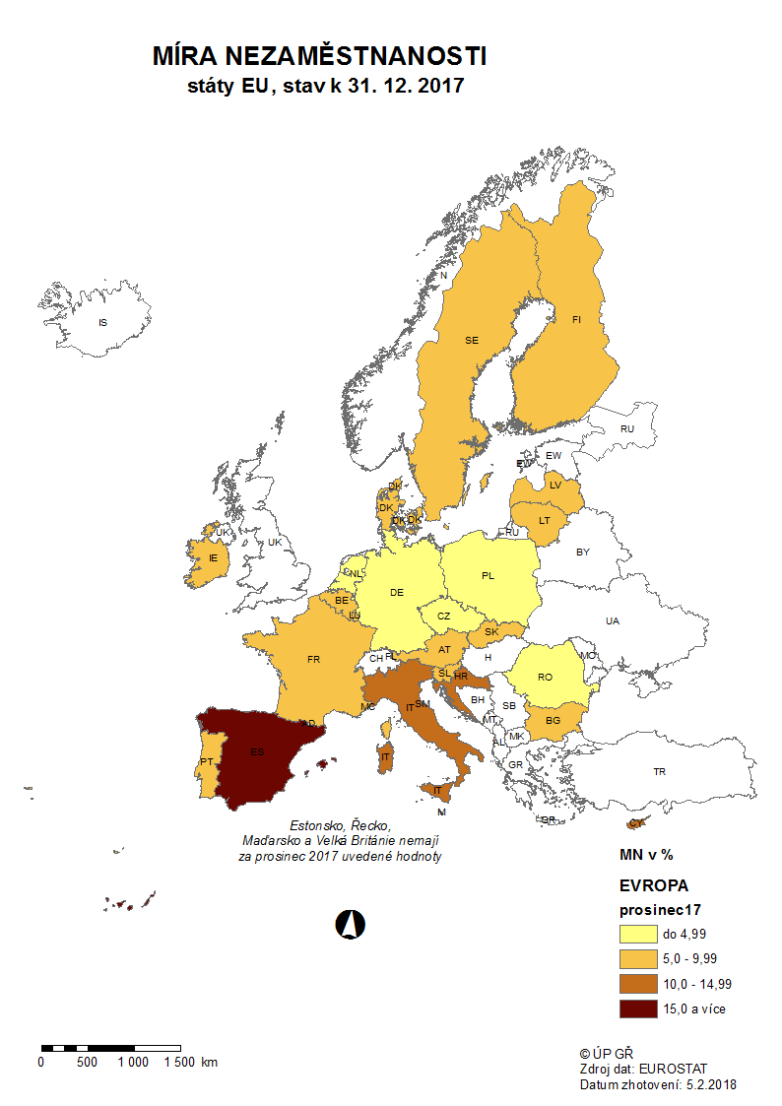

mapa1218
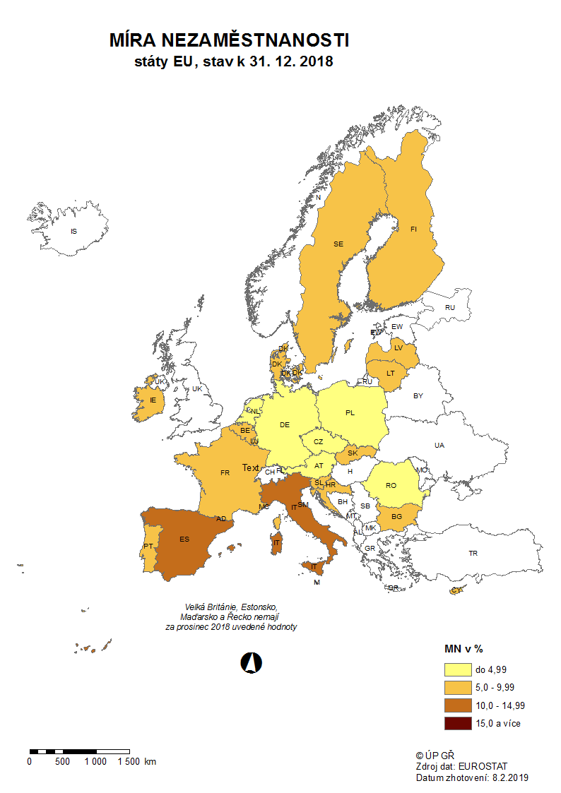

p3f
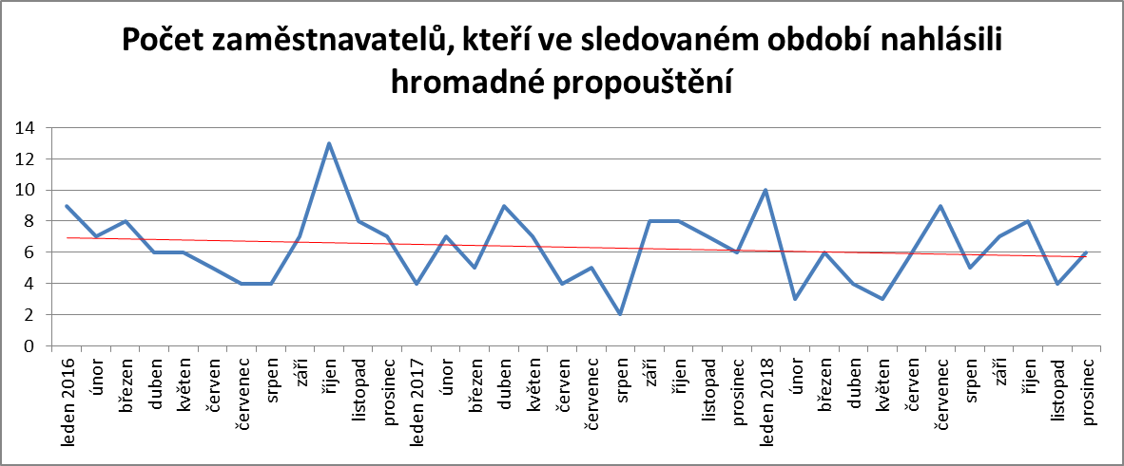
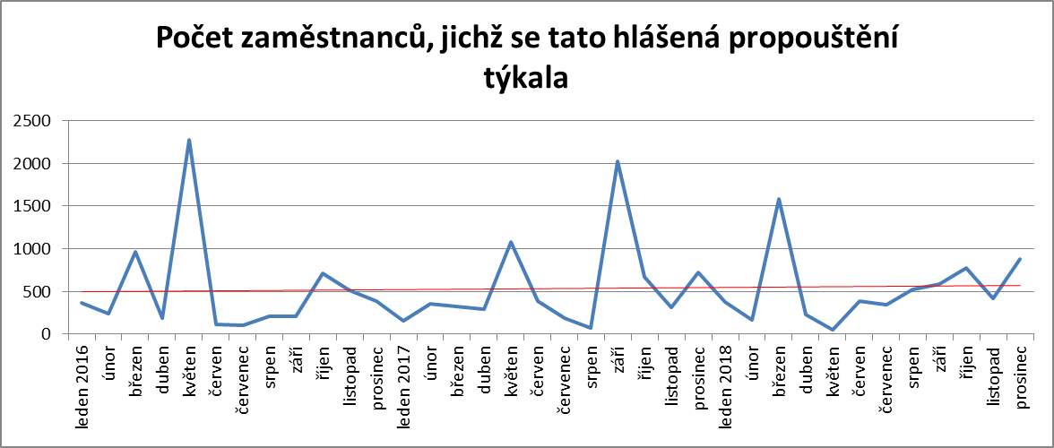
Hlášená hromadná propouštění v letech 2016-2018

p6b
Vývoj v oblasti aktivní politiky zaměstnanosti v roce 2018

m ě s í c | Veřejně prospěšné práce (VPP) 1) |  |  |  | Společensky účelná pracovní místa - zřízená u zaměstnavatele 1) |  |  |  | Společensky účelná pracovní místa - vyhrazená místa (SÚPM) 1) |  |  |  | SÚPM - Samostatná výděl. činnost (SVČ) 1) |  | Zřízení pracovního místa pro OZP - bez SVČ |  |  |  | Zřízení pracovního místa pro OZP - SVČ |  | Příspěvek na provoz prac.místa pro OZP a OZP-SVČ |  | Uznání zaměstnavatele na chráněném trhu práce |  | Příspěvek na zapracování 2) |  | Překlenovací příspěvek

 | vytvořená místa |  | umístění uchazeči |  | vytvořená místa |  | umístění uchazeči |  | vytvořená místa |  | umístění uchazeči |  | umístění uchazeči |  | vytvořená místa |  | počet podpořených OZP |  | počet podpořených OZP |  | počet podpořených OZP |  | počet dohod |  | zaměstnanci |  | osoby SVČ
 | stav | celkem | stav | celkem | stav | celkem | stav | celkem | stav | celkem | stav | celkem | stav | celkem | stav | celkem | stav | celkem | stav | celkem | stav | celkem | stav | celkem | stav | celkem | stav | celkem
 | na konci | od poč. | na konci | od poč. | na konci | od poč. | na konci | od poč. | na konci | od poč. | na konci | od poč. | na konci | od poč. | na konci | od poč. | na konci | od poč. | na konci | od poč. | na konci | od poč. | na konci | od poč. | na konci | od poč. | na konci | od poč.
 | sled.měs. | roku | sled.měs. | roku | sled.měs. | roku | sled.měs. | roku | sled.měs. | roku | sled.měs. | roku | sled.měs. | roku | sled.měs. | roku | sled.měs. | roku | sled.měs. | roku | sled.měs. | roku | sled.měs. | roku | sled.měs. | roku | sled.měs. | roku
1 | 7,954 | 79 | 6,491 | 138 | 92 | 0 | 39 | 1 | 1,454 | 60 | 1,411 | 72 | 1,627 | 38 | 2,254 | 5 | 1,635 | 48 | 43 | 0 | 101 | 27 | 0 | 0 | 0 | 0 | 38 | 0
2 | 7,196 | 186 | 5,777 | 265 | 69 | 0 | 30 | 1 | 1,201 | 103 | 1,159 | 107 | 1,654 | 157 | 2,186 | 5 | 1,569 | 115 | 43 | 1 | 154 | 80 | 24 | 24 | 0 | 0 | 44 | 13
3 | 7,429 | 1,086 | 5,438 | 613 | 68 | 0 | 29 | 1 | 916 | 155 | 870 | 149 | 1,630 | 275 | 2,111 | 10 | 1,501 | 141 | 43 | 2 | 169 | 99 | 83 | 83 | 0 | 0 | 43 | 22
4 | 6,336 | 1,860 | 4,844 | 1,510 | 67 | 1 | 28 | 2 | 733 | 212 | 709 | 227 | 1,514 | 385 | 2,040 | 24 | 1,441 | 169 | 40 | 2 | 179 | 114 | 362 | 362 | 0 | 0 | 41 | 30
5 | 5,971 | 2,481 | 4,839 | 2,399 | 65 | 1 | 28 | 2 | 653 | 261 | 628 | 267 | 1,454 | 490 | 2,028 | 53 | 1,416 | 201 | 39 | 3 | 182 | 117 | 915 | 915 | 0 | 0 | 48 | 45
6 | 5,561 | 2,719 | 4,574 | 2,797 | 66 | 3 | 32 | 9 | 618 | 331 | 585 | 330 | 1,406 | 586 | 1,950 | 57 | 1,367 | 243 | 38 | 3 | 190 | 126 | 2,850 | 2,853 | 0 | 0 | 54 | 56
7 | 4,991 | 2,915 | 4,123 | 3,056 | 58 | 3 | 27 | 10 | 576 | 391 | 555 | 405 | 1,372 | 665 | 1,935 | 90 | 1,351 | 277 | 36 | 4 | 200 | 136 | 3,192 | 3,197 | 0 | 0 | 55 | 63
8 | 4,928 | 3,101 | 4,087 | 3,313 | 56 | 3 | 25 | 10 | 574 | 462 | 538 | 461 | 1,365 | 751 | 1,902 | 105 | 1,348 | 322 | 35 | 4 | 239 | 175 | 3,251 | 3,257 | 0 | 0 | 53 | 70
9 | 4,601 | 3,220 | 3,853 | 3,554 | 56 | 3 | 24 | 10 | 568 | 529 | 543 | 538 | 1,370 | 849 | 1,864 | 123 | 1,396 | 460 | 36 | 5 | 259 | 199 | 3,287 | 3,293 | 0 | 0 | 48 | 76
10 | 4,406 | 3,318 | 3,695 | 3,697 | 55 | 7 | 20 | 11 | 539 | 595 | 517 | 606 | 1,334 | 924 | 1,816 | 136 | 1,365 | 512 | 35 | 5 | 263 | 207 | 3,333 | 3,339 | 0 | 0 | 46 | 81
11 | 3,945 | 3,665 | 3,156 | 3,953 | 54 | 7 | 22 | 14 | 671 | 769 | 642 | 770 | 1,319 | 1,013 | 1,785 | 156 | 1,335 | 534 | 35 | 6 | 284 | 229 | 3,390 | 3,396 | 0 | 0 | 45 | 94
12 | 5,962 | 6,168 | 4,791 | 6,222 | 52 | 7 | 20 | 14 | 1,369 | 1,607 | 1,325 | 1,585 | 1,263 | 1,057 | 1,720 | 169 | 1,276 | 560 | 34 | 6 | 290 | 237 | 3,424 | 3,431 | 0 | 0 | 39 | 96

Počet osob podpořených v rámci APZ v roce 2018
VPP | 6,222
SÚPM zřízená | 14
SÚPM vyhrazená | 1,585
SÚPM - SVČ | 1,057
CHPM zřízená | 560
CHPM - SVČ | 6
Příspěvek na provoz CHPM a CHPM SVČ | 237
CHPM vymezená + SVČ | 3,431
Příspěvek na zapracování | 0
Překlenovací příspěvek | 96
Projekty ESF - OP LZZ - VPP | 10,057
Projekty ESF - OP LZZ - SÚPM | 7,406
Příspěvek na dojížďku a příspěvek na přestěhování | 2,515
Odborná praxe do 30ti let | 2,118
Rekvalifikace | 7,231
Zvolená rekvalifikace | 6,010
Poradenství | 1,446

m ě s í c | Projekty ESF - OPZ - VPP |  | Projekty ESF - OPZ - SÚPM |  | Příspěvek na dojížďku a příspěvek na přestěhování |  | Odborná praxe pro mladé do 30 let 2) |  | Rekvalifikace 2) |  | Zvolená rekvalifikace 2) |  | Poradenství

 | umístění uchazeči |  | umístění uchazeči |  | podpoření uchazeči |  | umístění uchazeči |  | uchazeči |  | uchazeči |  | uchazeči
 | stav | celkem | stav | celkem | stav | celkem | stav | celkem | stav | celkem | stav | celkem | stav | celkem
 | na konci | od poč. | na konci | od poč. | na konci | od poč. | na konci | od poč. | na konci | od poč. | na konci | od poč. | na konci | od poč.
 | sled.měs. | roku | sled.měs. | roku | sled.měs. | roku | sled.měs. | roku | sled.měs. | roku | sled.měs. | roku | sled.měs. | roku
1 | 4,198 | 314 | 4,904 | 753 | 2,119 | 190 | 2,416 | 337 | 598 | 433 | 401 | 244 | 31 | 61
2 | 4,092 | 645 | 5,046 | 1,440 | 2,190 | 472 | 2,422 | 626 | 1,107 | 1,467 | 13 | 473 | 51 | 208
3 | 4,222 | 1,600 | 5,167 | 2,256 | 2,218 | 745 | 2,454 | 883 | 860 | 2,319 | 6 | 801 | 30 | 355
4 | 5,506 | 3,778 | 5,415 | 3,163 | 2,198 | 986 | 2,416 | 1,100 | 886 | 3,237 | 592 | 2,166 | 24 | 498
5 | 6,868 | 6,040 | 5,492 | 4,031 | 2,148 | 1,237 | 2,370 | 1,285 | 978 | 4,190 | 561 | 2,809 | 24 | 595
6 | 7,691 | 7,189 | 5,567 | 4,792 | 2,095 | 1,442 | 2,348 | 1,474 | 337 | 4,564 | 272 | 3,203 | 12 | 807
7 | 8,040 | 7,860 | 5,429 | 5,351 | 2,069 | 1,635 | 2,229 | 1,586 | 200 | 4,688 | 236 | 3,530 | 12 | 867
8 | 8,303 | 8,398 | 5,284 | 5,845 | 2,046 | 1,813 | 2,099 | 1,705 | 234 | 4,891 | 189 | 3,825 | 12 | 886
9 | 8,714 | 9,083 | 5,012 | 6,308 | 1,946 | 1,994 | 1,989 | 1,794 | 673 | 5,621 | 381 | 4,249 | 39 | 1,023
10 | 8,700 | 9,546 | 4,798 | 6,862 | 1,925 | 2,224 | 1,867 | 1,912 | 824 | 6,497 | 647 | 4,921 | 2 | 1,149
11 | 4,956 | 9,983 | 2,864 | 7,165 | 1,802 | 2,391 | 1,684 | 2,018 | 527 | 7,079 | 648 | 5,554 | 41 | 1,329
12 | 170 | 10,057 | 2,003 | 7,406 | 1,669 | 2,515 | 1,423 | 2,118 | 122 | 7,231 | 386 | 6,010 | 0 | 1,446

1) bez ESF
2) vč. ESF

 | VPP | 2,797
 | SÚPM zřízená | 9
 | SÚPM vyhrazená | 330
 | SÚPM - SVČ | 586
 | CHPM zřízená | 243
 | CHPM - SVČ | 3
 | Příspěvek na provoz CHPM a CHPM SVČ | 126
 | CHPM vymezená + SVČ | 2,853
 | Příspěvek na zapracování | 0
 | Překlenovací příspěvek | 56
 | Projekty ESF - OP LZZ - VPP | 7,189
 | Projekty ESF - OP LZZ - SÚPM | 4,792
 | Příspěvek na dojížďku a příspěvek na přestěhování | 1,442
 | Odborná praxe do 30ti let | 1,474
 | Rekvalifikace | 4,564
 | Zvolená rekvalifikace | 3,203
 | Poradenství | 807

 | 9590 | 1260
 | 9590 | 1260
 | 9590 | 1260
 | 28770 | 3780
 | 32550 | 27050

